INFORMAÇÕES
INFORMAÇÕES ESSENCIAIS | CLASSES | BUILDS | AMIGOS | Rank de classes Inicio
Data de estreia: 27/05 | Feiticeiro | Suporte: Exalar Alma / Proteger Terreno / Conversores | Michels: Feiticeiro | Tier | Classe
Data do beta: 14/04 ~ 21/04 |  | Dano: Onda Psíquica / Pó de Diamante / Castigo / Lanças de Aesir | Bruno: Sentinela | Tier S | Sicario, Sentinela, Cavaleiro Runico
Nível máximo: 175/60 | Sentinela | Dano: Tempestade de Flecha / Tiro Preciso / Crítico / Warg / Certeiro / Trap | Rick: Shura | Tier A | Renegado, Arcano
Rate: 1x/1x/1x |  |  | Soso: Sicário e os outros | Tier B | Arcebispo, Guardião Real
Episódio: Eclage | Sicário | Dano: Lâminas Retalhadoras / Lâminas de Loki / Crítico / AA | Augusto: Arcano, Justiceiro | Tier C | Feiticeiro, Trovador, Musa
Rebalance: 200 |  |  | Rafa: Cavaleiro Runico | Tier D | Shura, Mecanico, Oboro
 | Arcanos | Dano: Meteoro Escarlate / Chamas de Hela / Impacto Espiritual / Corrente Elétrica | Dudu: Renegado | Tier E | Bioquimicos, Justiceiros
Links |  |  | Enzo: Renegado | Tier F | Super Aprendiz, Espiritualistas, Mestre Taekwon
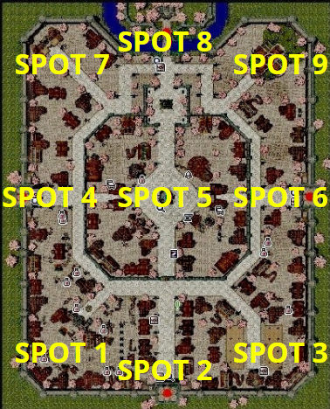
Site: https://ro.gnjoylatam.com/pt/prereservation | Arcebispos | Suporte: Agi / Bless / Keep / Cura | Renata: Arcebispo
Discord: https://discord.com/invite/43FVG5c8qh |  | Dano: Adoramus / Magnus Exorcismus | Ana: Sicario
Calculadora: https://calc.irowiki.org/ | Renegado | Suporte de Controle: / Máscara / Remoção / Lure | Felipe:
Skill Simulator: https://skillsim.irowiki.org/ |  | Dano: Disparo Triplo / AA / Crítico / Plágio / Acerto | Gazão: Trovador
Sugestões: Michels #0484 <- Discord | Shura | Suporte: Tank / Lure | Zambzera: Arcebispo
PM in game: Sabuconde |  | Dano: Soco Furacão / Tigre / Asura / Portão | Fernando: Sentinela
 | Cavaleiros Rúnicos | Dano: Vento Cortante / Impacto Flamejante / Onda de choque / Crítico / AA / Sopro | Sleny: Sicario
LOGUE E GANHE TODO DIA |  |  | Cedroca: Musa
25x Poção Menor de vida | Guardião Real | Suporte: Tank / Redenção | Dioestar: Arcano
25x Passaporte |  | Dano: Lança do destino / Toque do Oblívio / Choque Rápido | Balrog: Cavaleiro Runico
5x Manual de Combate | Mecânico | Dano: Choque do Carrinho / Fúria do Furacão / Canhão | Dark: Guardião Real
5x Goma de Mascar |  |  | Slepnir: Cavaleiro Runico
20x Bolinho Divino | Bioquímicos | Dano: Canhão de Protons / Bomba Ácida / Tornado do carrinho | k1ngbray: Cavaleiro Runico
1x Vip 30 dias |  |  | Sayume: Arcebispo
 | Trovadores | Suporte: Bragi / Duetos | Sasa: Arcebispo
 |  | Dano: Temporal de Flechas | Frost: Sicario
 | Musa | Suporte: Danças / Control | Vanim: Guardião Real
 |  | Dano: Suporte Danças / Control / Ressonância / Temporal de Flechas | Tadayasu: Sentinela

